Plan1
FICHA DE CADASTRO

DADOS DA EDITORA
Razão Social | EDITORA PIU LTDA - ME
Nome de Fantasia | EDITORA PIU
CNPJ | 24.363.832/0001-30
Inscrição Estadual | 096/3660195
Inscrição Municipal | 58816224
Endereço | Rua Mariante, 200 / 11, Porto Alegre, RS, CEP 90.430-180
Email | editorapiu@editorapiu.com.br
site | www.editorapiu.com.br
Telefone | (51) 99156.7335

DADOS BÁSICOS DO LIVRO
Título completo | PRA QUE SERVE UM DEDO?
ISBN | 978-85-93660-09-2
Código de barras | 9788593660092
Assunto principal | Literatura infantojuvenil
Assunto detalhado | Poesia

AUTORIA
Autor | Paula Taitelbaum
Dados biográficos do autor | Paula Taitelbaum tem os dedos compridos, tipo de pianista, que servem para digitar rapidinho no computador e escrever poemas e histórias. Este é o seu terceiro livro infantil e o primeiro junto com Julie Rambaud. Paula adora comer uva dedo-de-dama na cidade onde mora, Porto Alegre, e também não dispensa um dedinho de prosa com seus amigos.
Ilustrador | Julie Rambaud
Dados biográficos do ilustrador | Julie Rambaud tem os dedos habilidosos que servem para criar lindas ilustrações. Ela nasceu na Bélgica, onde mora, e formou-se em design gráfico na École de Recherche Graphique, em Bruxelas. Durante um tempo, morou no Brasil, quando passou a desenhar estampas para a marca de roupa infantil A Fábula.

DADOS LOGÍSTICOS
Dimensões do livro
Largura: | 21 cm
Altura: | 21 cm
Profundidade: | 0,7 cm
Peso | 270 g

TEXTOS / SINOPSE
Sinopse | Dedo serve pra levantar sempre que você sabe a resposta. Dedo serve pra mostrar qual é o doce que você mais gosta. Dedo também serve pra acender, furar, apertar, chamar, coçar, apontar e desenhar. E, pra começar, que tal usar o seu para abrir e folhear este livro?

CARACTERÍSTICAS DETALHADAS
Encadernação | CAPA DURA
Faixa etária: | A partir de 3 anos
Ano da edição | 2017
Número da edição | 1
Idioma | PORTUGUÊS - NOVA ORTOGRAFIA
País de origem | Brasil
Número de páginas | 40
Título Original
Escrita em Braille? | Não
Capa | 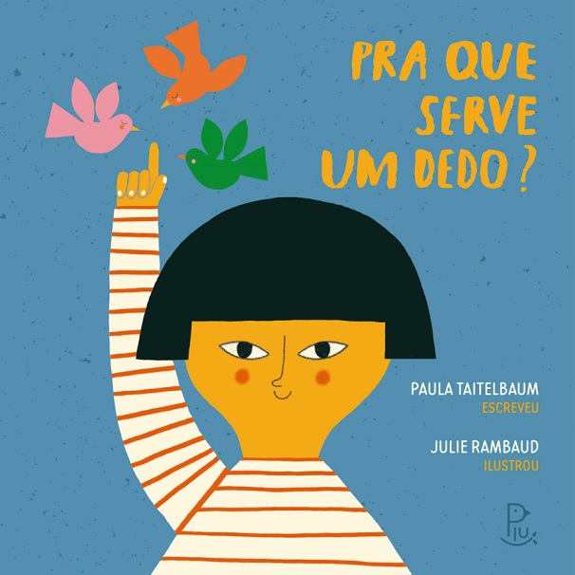
Link para capa | http://www.editorapiu.com.br/capadedo
Trecho em PDF | https://docs.wixstatic.com/ugd/4daf32_fab210a29b9144ae92f5c1a009517a73.pdf

DADOS COMERCIAIS
Editora / selo | Editora Piu
Preço de capa / venda | R$ 44.00
Pré-venda (data de disponibilidade) | 2017-12-14

FICHA CATALOGRÁFICA
Dados Internacionais de Catalogação na Publicação (CIP)
(Câmara Brasileira do Livro, SP, Brasil)
Taitelbaum, Paula
Pra que serve um dedo? / Paula Taitelbaum, escreveu ; Julie Rambaud, ilustrou. -- Porto Alegre, RS : Editora Piu, 2017.
ISBN 978-85-93660-09-2
1. Corpo humano - Literatura infantojuvenil
2. Literatura infantojuvenil I. Rambaud, Julie. II. Título.
17-09455 CDD-028.5

Índices para catálogo sistemático:
1. Poesia : Literatura infantil 028.5
2. Poesia : Literatura infantojuvenil 028.5

